全体（２ページ）
ハローワークにおける障害者の職業紹介状況

１．概 況

 | ①新規求職申込件数 |  | ②有効求職者数 |  | ③就職件数 |  | ④就職率（③／①）
 | (件) | 前年度比 (％) | (人) | 前年度比 (％) | （件） | 前年度比 (％) | （％） | 前年度差 (ポイント)
平成21年度 | 125,888 | 5.1 | 157,892 | 10.0 | 45,257 | 1.8 | 36.0 | △1.1
22年度 | 132,734 | 5.4 | 169,116 | 7.1 | 52,931 | 17.0 | 39.9 | 3.9
23年度 | 148,358 | 11.8 | 182,535 | 7.9 | 59,367 | 12.2 | 40.0 | 0.1
24年度 | 161,941 | 9.2 | 198,755 | 8.9 | 68,321 | 15.1 | 42.2 | 2.2
25年度 | 169,522 | 4.7 | 207,956 | 4.6 | 77,883 | 14.0 | 45.9 | 3.7
26年度 | 179,222 | 5.7 | 218,913 | 5.3 | 84,602 | 8.6 | 47.2 | 1.3
27年度 | 187,198 | 4.5 | 231,066 | 5.6 | 90,191 | 6.6 | 48.2 | 1.0
28年度 | 191,853 | 2.5 | 240,744 | 4.2 | 93,229 | 3.4 | 48.6 | 0.4
29年度 | 202,143 | 5.4 | 255,612 | 6.2 | 97,814 | 4.9 | 48.4 | △0.2
30年度 | 211,271 | 4.5 | 272,481 | 6.6 | 102,318 | 4.6 | 48.4 | 0.0
令和元年度 | 223,223 | 5.7 | 300,512 | 10.3 | 103,163 | 0.8 | 46.2 | △2.2

（新規求職申込件数及び就職件数の推移)
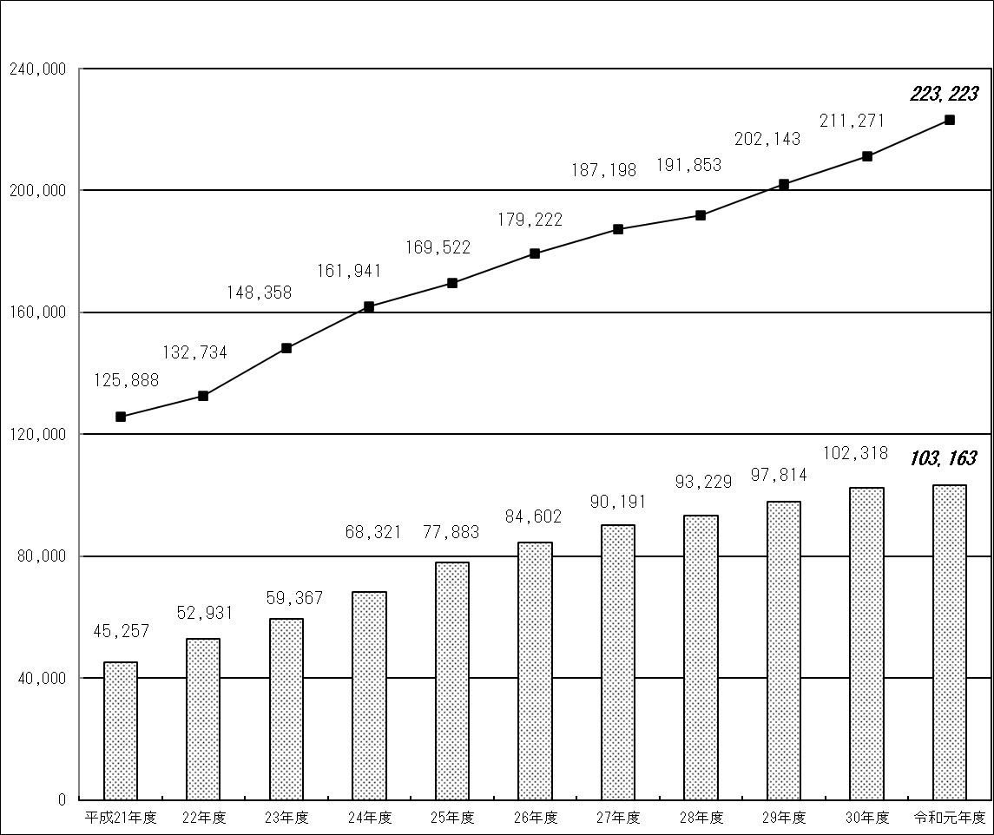
（件）

新規求職申込件数

就職件数

身体（３ページ）
２．障害種別の職業紹介状況

(1) 身体障害者

 | ①新規求職申込件数 |  | ②有効求職者数 |  | ③就職件数 |  | ④就職率（③／①）
 | (件) | 前年度比 (％) | (人) | 前年度比 (％) | （件） | 前年度比 (％) | （％） | 前年度差 (ポイント)
平成21年度 | 65,142 | △0.1 | 84,953 | 5.8 | 22,172 | △2.0 | 34.0 | △0.7
22年度 | 64,098 | △1.6 | 86,694 | 2.0 | 24,241 | 9.3 | 37.8 | 3.8
23年度 | 67,379 | 5.1 | 89,018 | 2.7 | 24,864 | 2.6 | 36.9 | △0.9
24年度 | 68,798 | 2.1 | 92,096 | 3.5 | 26,573 | 6.9 | 38.6 | 1.7
25年度 | 66,684 | △3.1 | 91,677 | △0.5 | 28,307 | 6.5 | 42.4 | 3.8
26年度 | 65,265 | △2.1 | 91,537 | △0.2 | 28,175 | △0.5 | 43.2 | 0.8
27年度 | 63,403 | △2.9 | 91,939 | 0.4 | 28,003 | △0.6 | 44.2 | 1.0
28年度 | 60,663 | △4.3 | 89,797 | △2.3 | 26,940 | △3.8 | 44.4 | 0.2
29年度 | 60,533 | △0.2 | 90,649 | 0.9 | 26,756 | △0.7 | 44.2 | △0.2
30年度 | 61,218 | 1.1 | 92,824 | 2.4 | 26,841 | 0.3 | 43.8 | △0.4
令和元年度 | 62,022 | 1.3 | 98,681 | 6.3 | 25,484 | △5.1 | 41.1 | △2.7

（新規求職申込件数及び就職件数の推移)
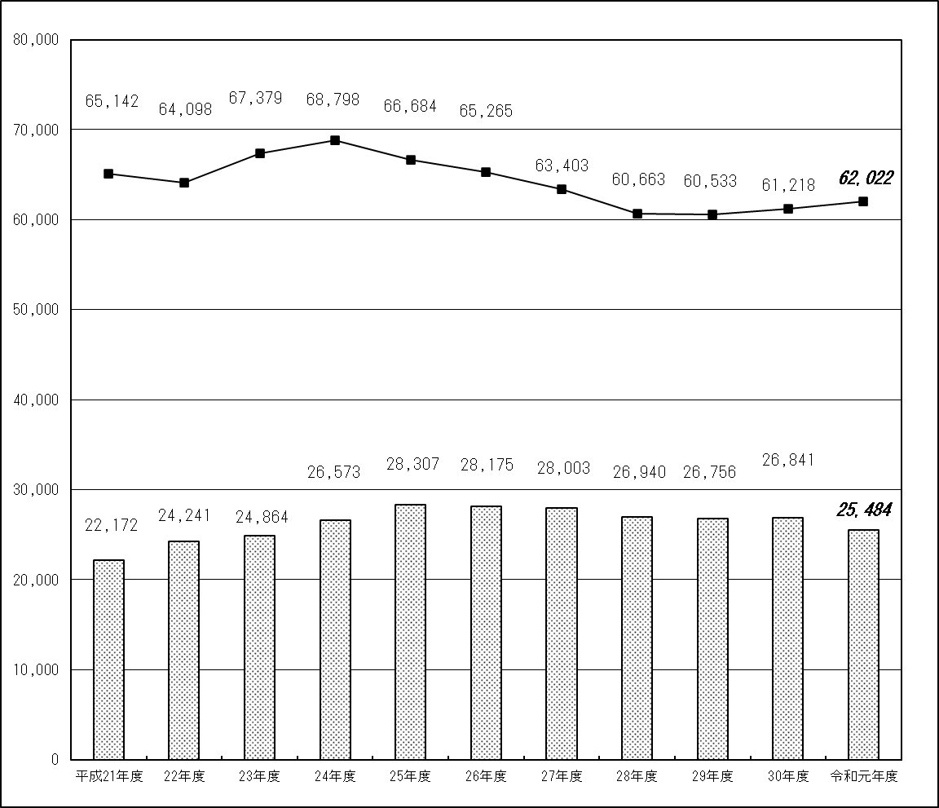
（件）

新規求職申込件数

就職件数

知的（４ページ）
(2) 知的障害者

 | ①新規求職申込件数 |  | ②有効求職者数 |  | ③就職件数 |  | ④就職率（③／①）
 | (件) | 前年度比 (％) | (人) | 前年度比 (％) | （件） | 前年度比 (％) | （％） | 前年度差 (ポイント)
平成21年度 | 25,034 | 2.7 | 32,526 | 7.7 | 11,440 | △3.8 | 45.7 | △3.1
22年度 | 25,815 | 3.1 | 34,078 | 4.8 | 13,164 | 15.1 | 51.0 | 5.3
23年度 | 27,748 | 7.5 | 36,061 | 5.8 | 14,327 | 8.8 | 51.6 | 0.6
24年度 | 30,224 | 8.9 | 38,739 | 7.4 | 16,030 | 11.9 | 53.0 | 1.4
25年度 | 30,998 | 2.6 | 39,321 | 1.5 | 17,649 | 10.1 | 56.9 | 3.9
26年度 | 32,313 | 4.2 | 40,544 | 3.1 | 18,723 | 6.1 | 57.9 | 1.0
27年度 | 33,410 | 3.4 | 41,803 | 3.1 | 19,958 | 6.6 | 59.7 | 1.8
28年度 | 34,225 | 2.4 | 43,343 | 3.7 | 20,342 | 1.9 | 59.4 | △0.3
29年度 | 35,742 | 4.4 | 45,770 | 5.6 | 20,987 | 3.2 | 58.7 | △0.7
30年度 | 35,830 | 0.2 | 46,928 | 2.5 | 22,234 | 5.9 | 62.1 | 3.4
令和元年度 | 36,852 | 2.9 | 50,210 | 7.0 | 21,899 | △1.5 | 59.4 | △2.7

（新規求職申込件数及び就職件数の推移）
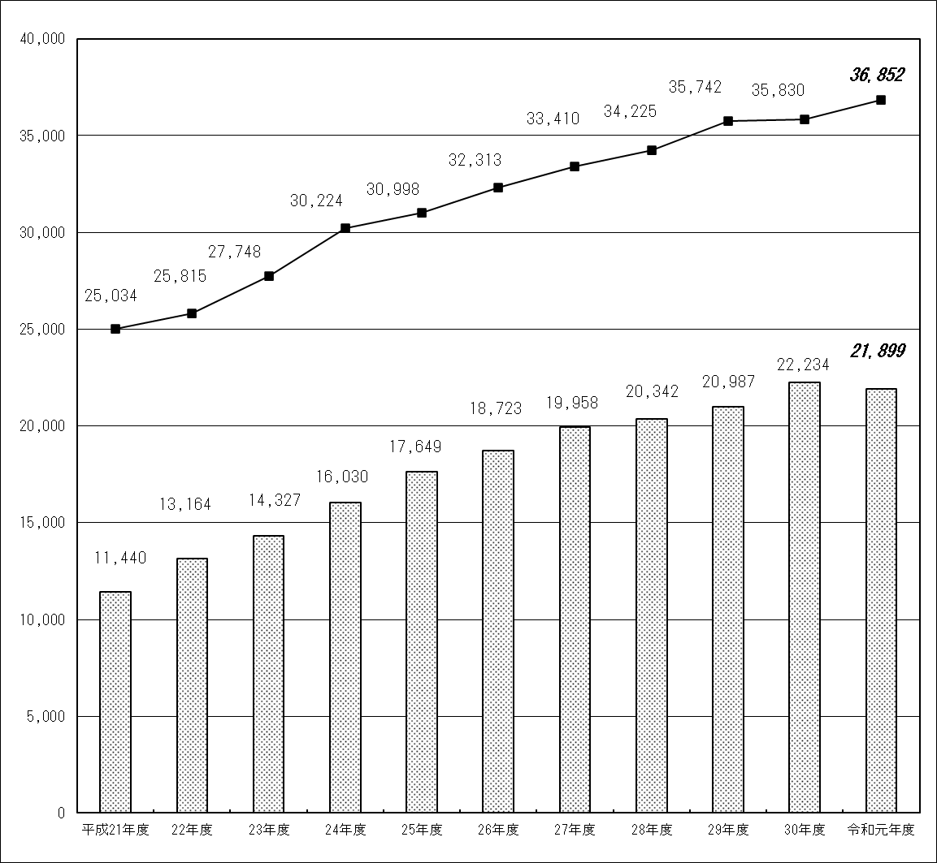
（件）

新規求職申込件数

就職件数

精神（５ページ）
(3) 精神障害者

 | ①新規求職申込件数 |  | ②有効求職者数 |  | ③就職件数 |  | ④就職率（③／①）
 | (件) | 前年度比 (％) | (人) | 前年度比 (％) | （件） | 前年度比 (％) | （％） | 前年度差 (ポイント)
平成21年度 | 33,277 | 16.8 | 38,488 | 21.6 | 10,929 | 15.6 | 32.8 | △0.4
22年度 | 39,649 | 19.1 | 45,756 | 18.9 | 14,555 | 33.2 | 36.7 | 3.9
23年度 | 48,777 | 23.0 | 53,994 | 18.0 | 18,845 | 29.5 | 38.6 | 1.9
24年度 | 57,353 | 17.6 | 63,392 | 17.4 | 23,861 | 26.6 | 41.6 | 3.0
25年度 | 64,934 | 13.2 | 71,184 | 12.3 | 29,404 | 23.2 | 45.3 | 3.7
26年度 | 73,482 | 13.2 | 79,796 | 12.1 | 34,538 | 17.5 | 47.0 | 1.7
27年度 | 80,579 | 9.7 | 88,857 | 11.4 | 38,396 | 11.2 | 47.7 | 0.7
28年度 | 85,926 | 6.6 | 97,913 | 10.2 | 41,367 | 7.7 | 48.1 | 0.4
29年度 | 93,701 | 9.0 | 107,991 | 10.3 | 45,064 | 8.9 | 48.1 | 0.0
30年度 | 101,333 | 8.1 | 119,983 | 11.1 | 48,040 | 6.6 | 47.4 | △0.7
令和元年度 | 107,493 | 6.1 | 132,940 | 10.8 | 49,612 | 3.3 | 46.2 | △1.2

（新規求職申込件数及び就職件数の推移）
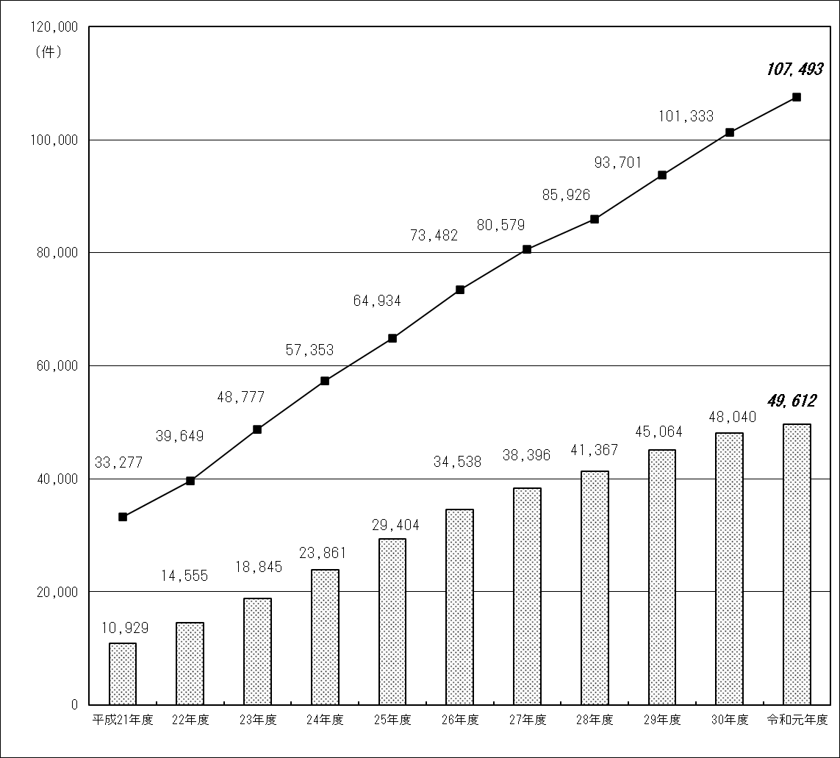

新規求職申込件数

就職件数

推移（６ページ）
新規求職申込件数の推移（障害種別による比較）

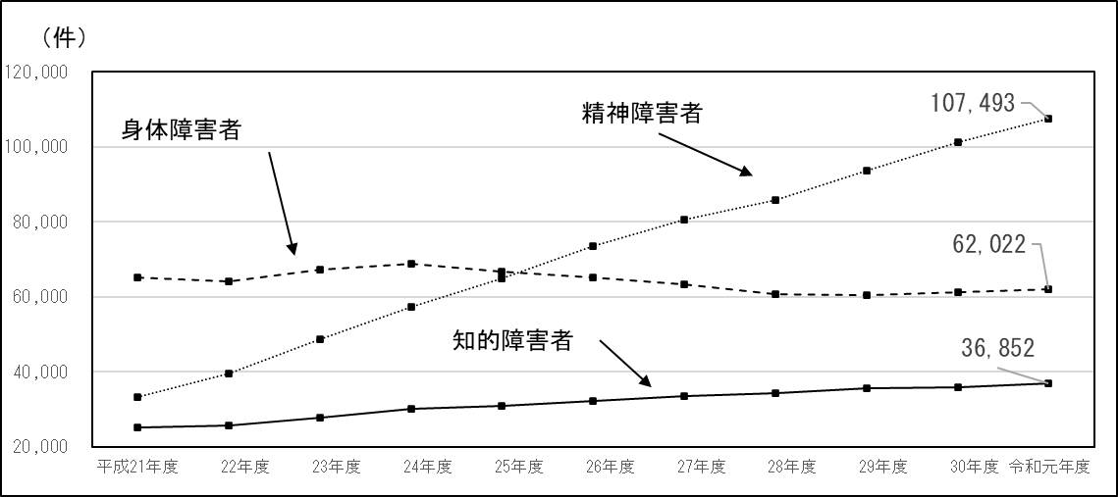

就職件数の推移（障害種別による比較）

就職率の推移（障害種別による比較）

その他（７ページ）
(4) その他の障害者

 | ①新規求職申込件数 |  | ②有効求職者数 |  | ③就職件数 |  | ④就職率（③／①）
 | (件) | 前年度比 (％) | (人) | 前年度比 (％) | （件） | 前年度比 (％) | （％） | 前年度差 (ポイント)
平成21年度 | 2,435 | 43.7 | 1,925 | 41.0 | 716 | 44.6 | 29.4 | 0.2
22年度 | 3,172 | 30.3 | 2,588 | 34.4 | 971 | 35.6 | 30.6 | 1.2
23年度 | 4,454 | 40.4 | 3,462 | 33.8 | 1,331 | 37.1 | 29.9 | △0.7
24年度 | 5,566 | 25.0 | 4,528 | 30.8 | 1,857 | 39.5 | 33.4 | 3.5
25年度 | 6,906 | 24.1 | 5,774 | 27.5 | 2,523 | 35.9 | 36.5 | 3.1
26年度 | 8,162 | 18.2 | 7,036 | 21.9 | 3,166 | 25.5 | 38.8 | 2.3
27年度 | 9,806 | 20.1 | 8,467 | 20.3 | 3,834 | 21.1 | 39.1 | 0.3
28年度 | 11,039 | 12.6 | 9,691 | 14.5 | 4,580 | 19.5 | 41.5 | 2.4
29年度 | 12,167 | 10.2 | 11,202 | 15.6 | 5,007 | 9.3 | 41.2 | △0.3
30年度 | 12,890 | 5.9 | 12,746 | 13.8 | 5,203 | 3.9 | 40.4 | △0.8
令和元年度 | 16,856 | 30.8 | 18,681 | 46.6 | 6,168 | 18.5 | 36.6 | △3.8
(注)「その他の障害者」とは、身体障害者手帳、療育手帳、精神障害者保健福祉手帳等を保有しない者であって、発達障害、高次 脳機能障害、難治性疾患等により、長期にわたり、職業生活に相当の制限を受け、又は職業生活を営むことが著しく困難な者 である。

(5) 就職件数等における障害種別の割合

① 新規求職申込件数 |  |  | ② 有効求職者数 |  |  | ③ 就職件数
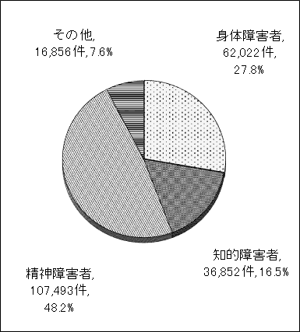
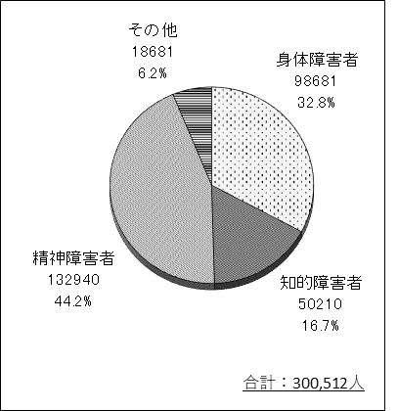

合計：223,223件
合計：103,163件

産業別（8ページ）
３．産業別の就職状況
(1) 概況

障害者計
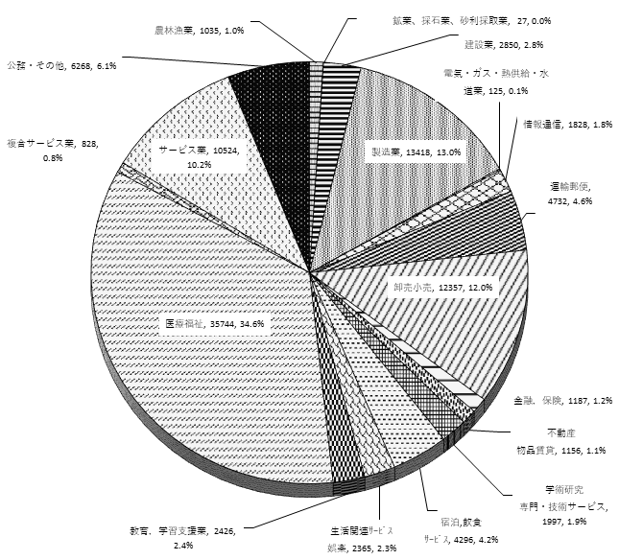
(参考)ハローワークにおける産業別の
就職状況(障害者を含む全体)

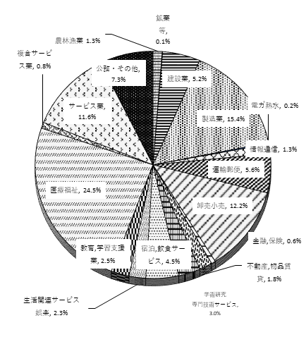

※ 数値は産業別構成比(％)。
※ 数値は就職件数及び産業別構成比(％)。
(2) 障害種別の状況

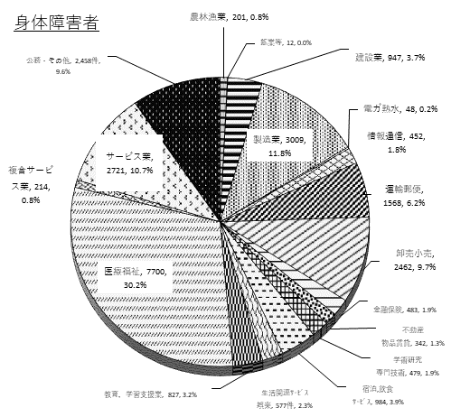
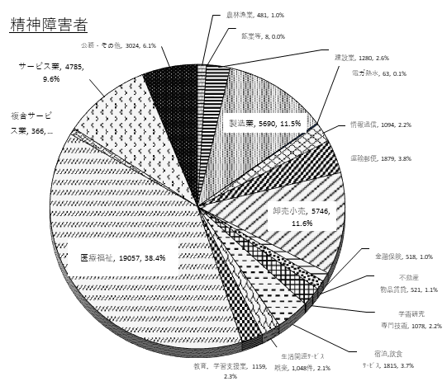

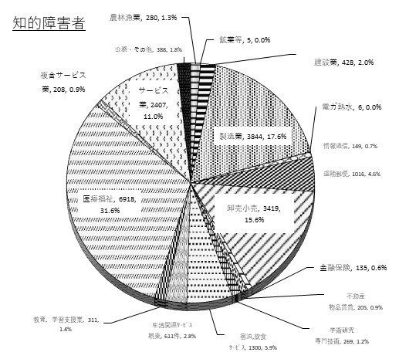
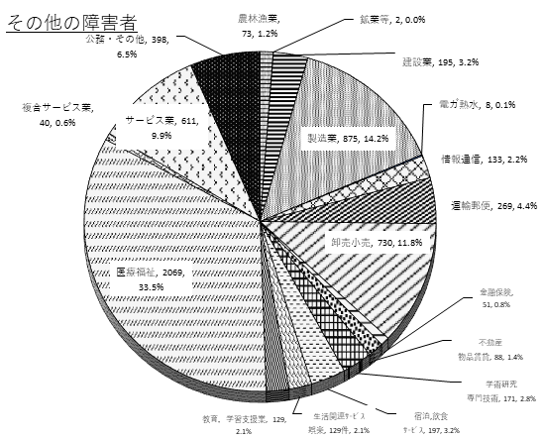

※ 数値は就職件数及び産業別構成比(％)。詳細は参考３参照。

産業別（9ページ）
(3) 障害種別の状況②
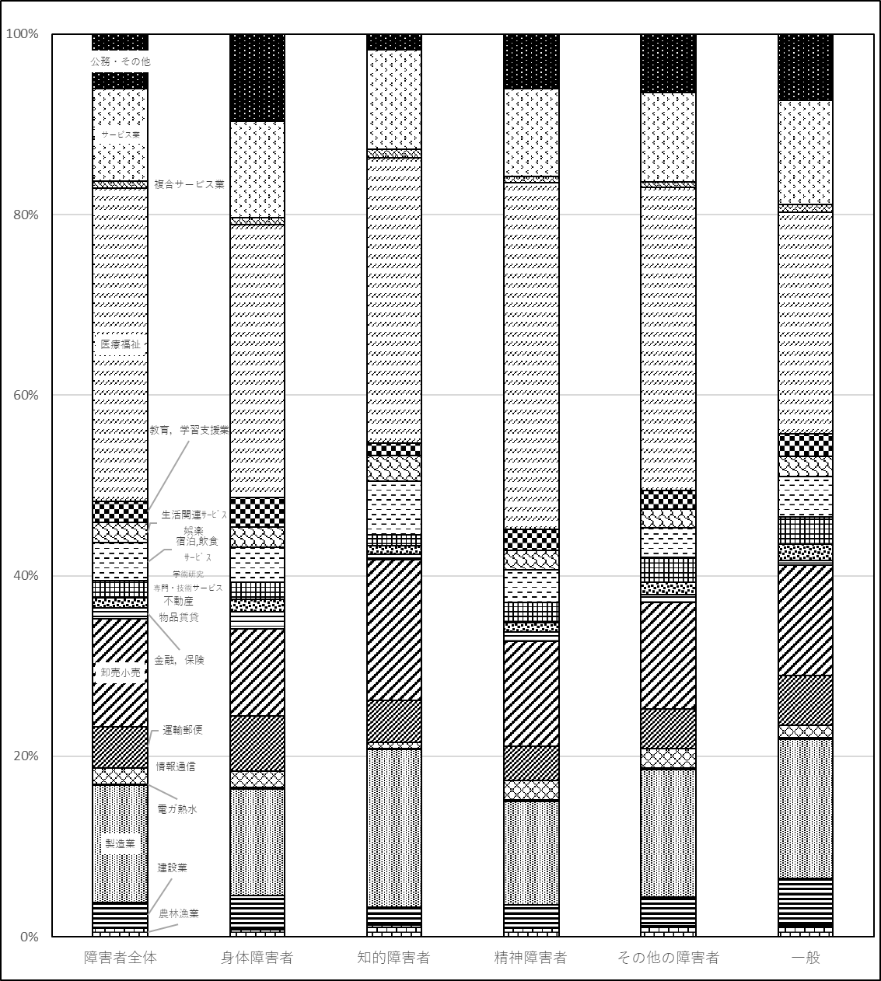

障害者計
障害者を含む全体

職業別（10ページ） (3)
４．職業別の就職状況
(1) 概況
障害者計
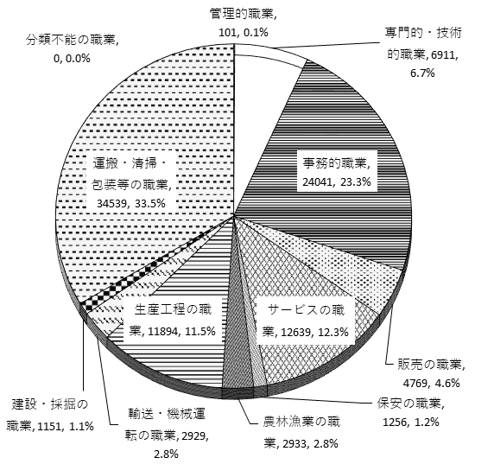
(参考)ハローワーク全体における職業別の
就職状況(障害者を含む全体)

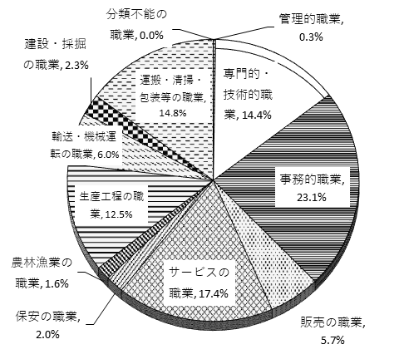

※ 数値は職業別構成比(％)。
※ 数値は就職件数及び職業別構成比(％)。

(2) 障害種別の状況
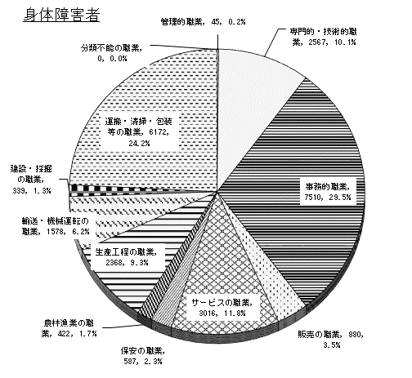
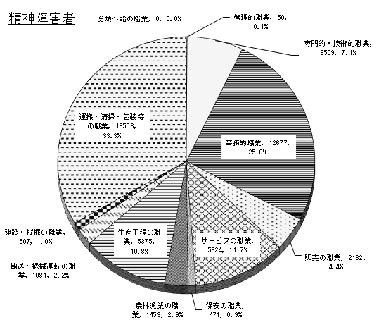

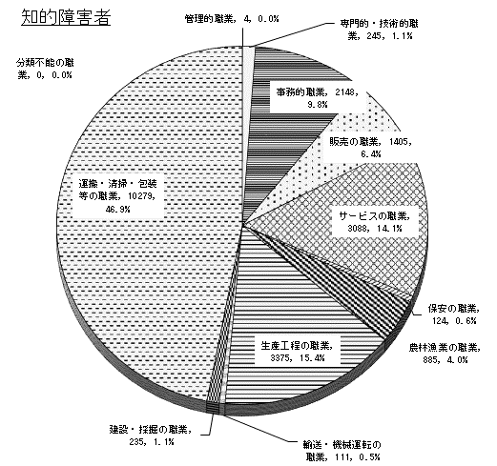
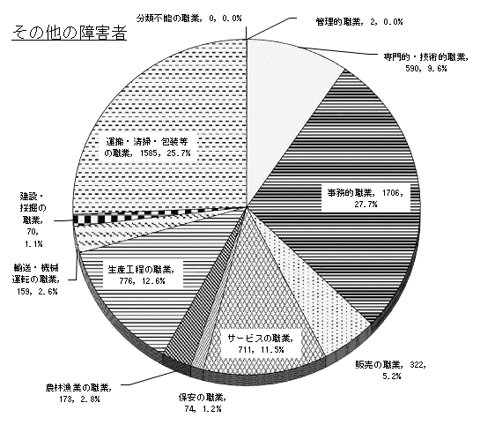

※ 数値は就職件数及び職業別構成比(％)。詳細は参考４参照。

職業別（11ページ） (4)
(3) 障害種別の状況②
 | 管理的職業 | 専門的・技術的職業 | 事務的職業 | 販売の職業 | サービスの職業 | 保安の職業 | 農林漁業の職業 | 生産工程の職業 | 輸送・機械運転の職業 | 建設・採掘の職業 | 運搬・清掃・包装等の職業
障害者全体 | 101 | 6911 | 24041 | 4769 | 12639 | 1256 | 2933 | 11894 | 2929 | 1151 | 34539
身体障害者 | 45 | 2567 | 7510 | 880 | 3016 | 587 | 422 | 2368 | 1578 | 339 | 6172
知的障害者 | 4 | 245 | 2148 | 1405 | 3088 | 124 | 885 | 3375 | 111 | 235 | 10279
精神障害者 | 50 | 3509 | 12677 | 2162 | 5824 | 471 | 1453 | 5375 | 1081 | 507 | 16503
その他の身体障害 | 2 | 590 | 1706 | 322 | 711 | 74 | 173 | 776 | 159 | 70 | 1585
一般 | 3397 | 193476 | 311178 | 76521 | 234813 | 26698 | 20953 | 168496 | 80992 | 31568 | 199137

障害者計
その他の障害者
障害者を含む全体

都道府県別（12ページ）
５．都道府県別の就職状況

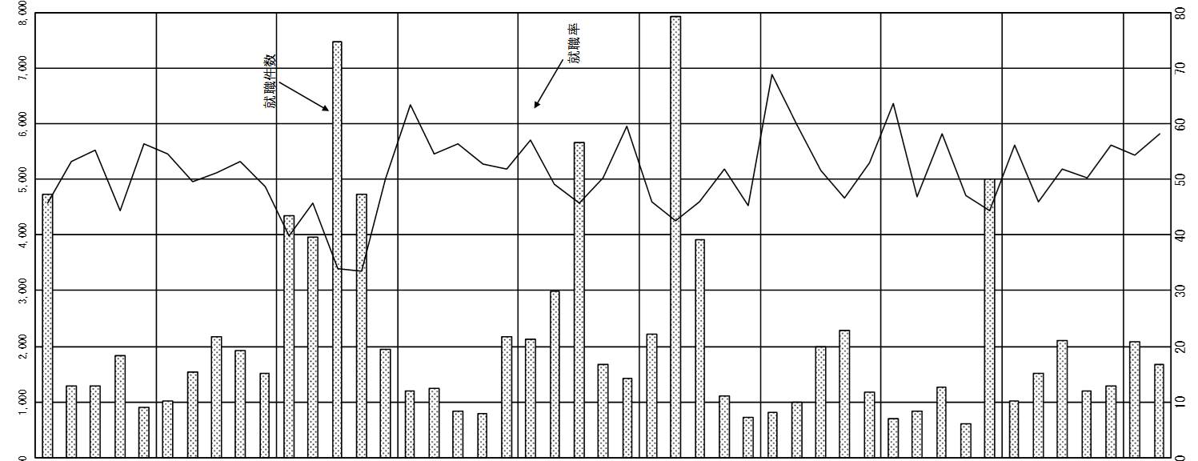
（件）
都道府県 | 就職件数(件) |  | 就職率(％)
北海道 | 4,728 | (△190) | 45.6 | (△4.1)
青森 | 1,282 | (60) | 53.2 | (△4.6)
岩手 | 1,291 | (30) | 55.2 | (△2.5)
宮城 | 1,831 | (△17) | 44.4 | (△2.1)
秋田 | 913 | (124) | 56.4 | ( 1.0)
山形 | 1,008 | (△68) | 54.6 | (△3.8)
福島 | 1,529 | (75) | 49.7 | ( 0.4)
茨城 | 2,163 | (149) | 51.2 | ( 1.8)
栃木 | 1,912 | (109) | 53.2 | (△0.5)
群馬 | 1,521 | (107) | 48.8 | (△2.4)
埼玉 | 4,351 | (△19) | 39.7 | (△1.6)
千葉 | 3,972 | (367) | 45.7 | ( 2.9)
東京 | 7,467 | (185) | 34.0 | (△0.2)
神奈川 | 4,728 | (131) | 33.5 | (△2.7)
新潟 | 1,952 | (57) | 50.1 | (△0.3)
富山 | 1,192 | (28) | 63.5 | (△4.1)
石川 | 1,245 | (△77) | 54.6 | (△5.1)
福井 | 825 | (△1) | 56.3 | (△4.6)
山梨 | 782 | (32) | 52.7 | (△3.9)
長野 | 2,182 | (10) | 52.0 | (△1.9)
岐阜 | 2,131 | (△4) | 57.1 | ( 0.1)
静岡 | 2,993 | (55) | 49.1 | (△1.6)
愛知 | 5,652 | (110) | 45.7 | (△1.7)
三重 | 1,674 | (△46) | 50.3 | (△4.8)
滋賀 | 1,425 | (147) | 59.4 | ( 5.5)
京都 | 2,214 | (50) | 46.1 | (△1.8)
大阪 | 7,930 | (△399) | 42.5 | (△7.4)
兵庫 | 3,920 | (18) | 45.9 | (△2.2)
奈良 | 1,100 | (△3) | 51.8 | (△4.6)
和歌山 | 714 | (△10) | 45.4 | (△2.0)
鳥取 | 819 | (69) | 68.8 | ( 11.3)
島根 | 998 | (△2) | 59.7 | (△2.2)
岡山 | 1,979 | (△103) | 51.7 | (△6.2)
広島 | 2,275 | (△146) | 46.7 | (△6.0)
山口 | 1,179 | (△11) | 53.0 | (△2.7)
徳島 | 702 | (19) | 63.7 | ( 4.2)
香川 | 839 | (37) | 46.9 | (△2.9)
愛媛 | 1,260 | (△67) | 58.1 | (△1.3)
高知 | 617 | (19) | 47.1 | (△3.7)
福岡 | 5,008 | (289) | 44.4 | (△0.6)
佐賀 | 1,005 | (42) | 56.1 | (△0.9)
長崎 | 1,519 | (21) | 45.9 | (△2.3)
熊本 | 2,094 | (△48) | 51.8 | (△5.8)
大分 | 1,207 | (△79) | 50.4 | (△4.3)
宮崎 | 1,293 | (13) | 56.1 | (△1.8)
鹿児島 | 2,072 | (24) | 54.2 | ( 0.4)
(%)
沖縄 | 1,670 | (△242) | 58.1 | (△7.0)
計 | 103,163 | (845) | 46.2 | (△2.2)
※ 「就職率」は（就職件数）／（新規求職申込件数）
( )は、対前年度差

